ГИМНАСТИКА ВЗРОСЛАЯ
артикул | наименование | фото | размер/цвет | цена оптовая | заказ (кол-во ед.) | сумма
7851 | ТОП Состав: Полиамид 80%, Эластан 20% |  | 42 | 551 |  | 0
 |  |  | 44 | 551 |  | 0
 |  |  | 46 | 551 |  | 0
 |  |  | 48 | 551 |  | 0
7751 | ТОП Состав: Хлопок 90%, Эластан 10% |  | 42 | 511 |  | 0
 |  |  | 44 | 511 |  | 0
 |  |  | 46 | 511 |  | 0
 |  |  | 48 | 511 |  | 0
7733 черный | Футболка Состав: Хлопок 90%, Эластан 10% | 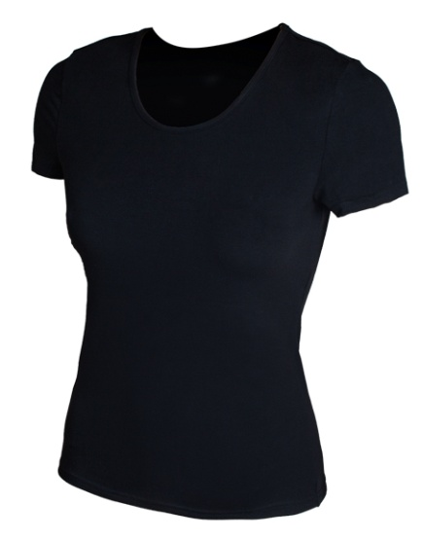 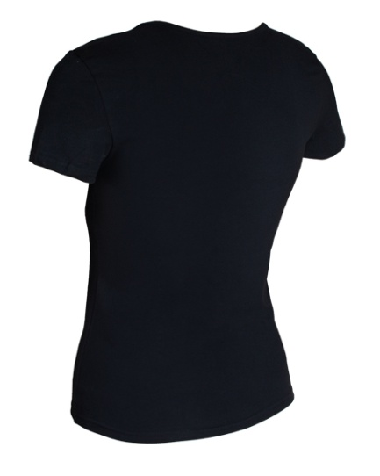 | 42 | 472 |  | 0
 |  |  | 44 | 472 |  | 0
 |  |  | 46 | 472 |  | 0
 |  |  | 48 | 472 |  | 0
7733 белый | Футболка Состав: Хлопок 90%, Эластан 10% | 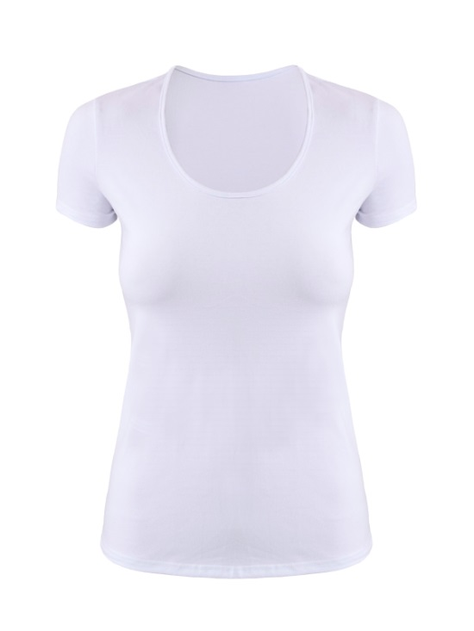 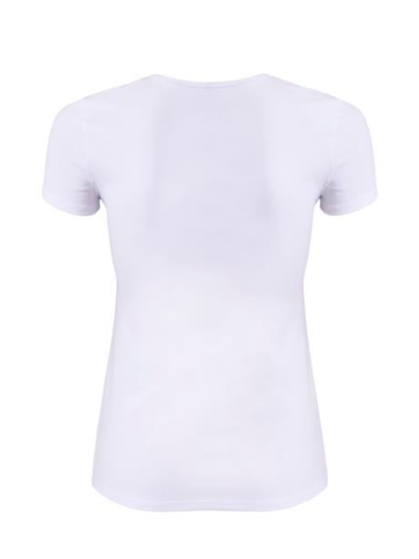 | 42 | 472 |  | 0
 |  |  | 44 | 472 |  | 0
 |  |  | 46 | 472 |  | 0
 |  |  | 48 | 472 |  | 0
7731 | Майка Состав: Хлопок 90%, Эластан 10% | 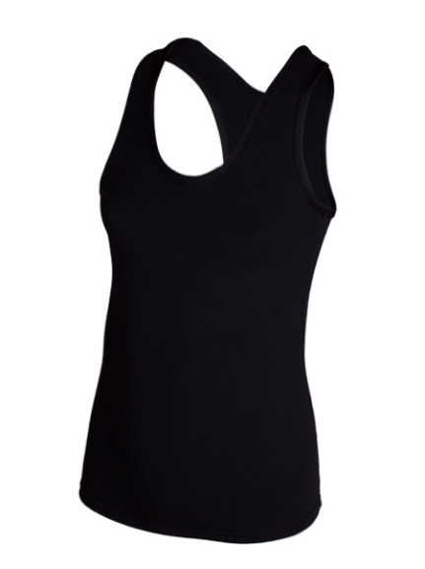 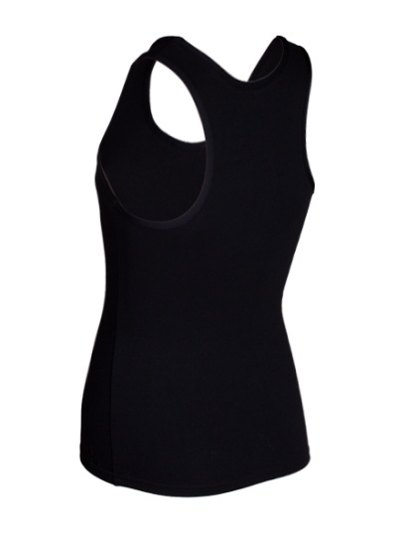 | 42 | 361 |  | 0
 |  |  | 44 | 361 |  | 0
 |  |  | 46 | 361
 |  |  | 48 | 361 |  | 0
7731 белый | Майка Состав: Хлопок 90%, Эластан 10% | 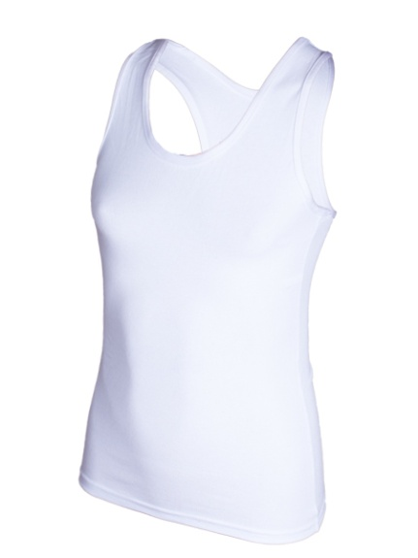 | 40 | 361 |  | 0
 |  |  | 42 | 361
 |  |  | 44 | 361 |  | 0
 |  |  | 46 | 361 |  | 0
 |  |  | 48 | 361 |  | 0
7364 черный | Гимнастический купальник, 3/4 рукав Состав: Хлопок 90%, Эластан 10% | 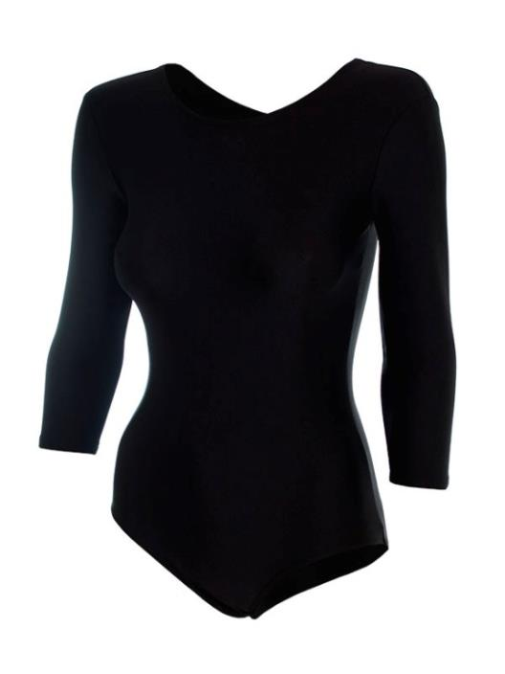 | 44 | 558 |  | 0
 |  |  | 46 | 558 |  | 0
 |  |  | 48 | 558 |  | 0
7364 белый | Гимнастический купальник, 3/4 рукав Состав: Хлопок 90%, Эластан 10% |  | 44 | 558 |  | 0
 |  |  | 46 | 558 |  | 0
 |  |  | 48 | 558 |  | 0
7365 черный | Купальник для хореоргафии, 3/4 рукав Состав: Хлопок 90%, Эластан 10% |  | 44 | 558 |  | 0
 |  |  | 46 | 558 |  | 0
 |  |  | 48 | 558 |  | 0
7365 белый | Купальник для хореоргафии, 3/4 рукав Состав: Хлопок 90%, Эластан 10% | 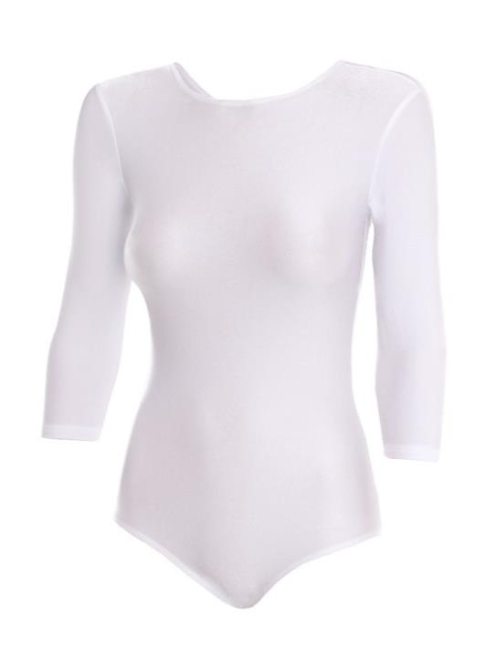 | 44 | 558 |  | 0
 |  |  | 46 | 558 |  | 0
 |  |  | 48 | 558 |  | 0
7864 черный | Гимнастический купальник, 3/4 рукав Состав: Полиамид 80%, Эластан 20% |  | 44 | 679 |  | 0
 |  |  | 46 | 679 |  | 0
 |  |  | 48 | 679 |  | 0
7864 белый | Гимнастический купальник, 3/4 рукав Состав: Полиамид 80%, Эластан 20% |  | 44 | 679 |  | 0
 |  |  | 46 | 679 |  | 0
 |  |  | 48 | 679 |  | 0
7865 черный | Купальник для хореоргафии, 3/4 рукав Состав: Полиамид 80%, Эластан 20% |  | 44 | 679 |  | 0
 |  |  | 46 | 679 |  | 0
 |  |  | 48 | 679 |  | 0
7865 белый | Купальник для хореоргафии, 3/4 рукав Состав: Полиамид 80%, Эластан 20% |  | 44 | 679 |  | 0
 |  |  | 46 | 679 |  | 0
 |  |  | 48 | 679 |  | 0
7381 | Шорты Состав:Хлопок 90%, Эластан 10% | 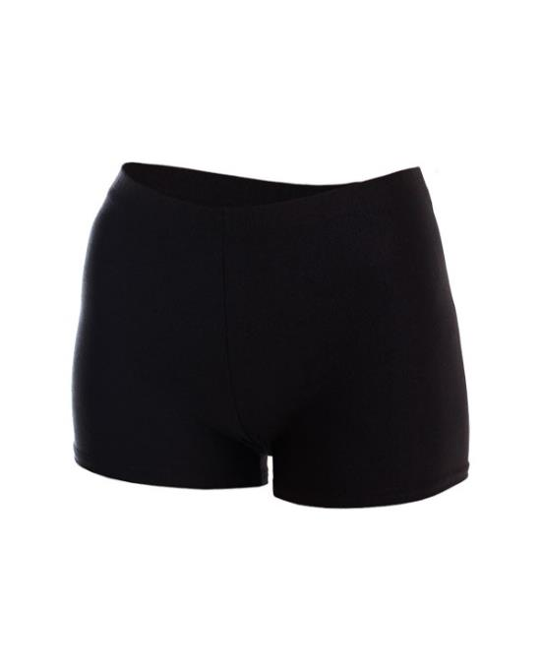 | 44 | 321 |  | 0
 |  |  | 46 | 321 |  | 0
 |  |  | 48 | 321 |  | 0
7881 | Шорты Состав:Полиамид 80%, Эластан 20% |  | 44 | 355 |  | 0
 |  |  | 46 | 355 |  | 0
 |  |  | 48 | 355 |  | 0
7382 | Треки Состав:Хлопок 90%, Эластан 10% |  | 44 | 374 |  | 0
 |  |  | 46 | 374 |  | 0
 |  |  | 48 | 374 |  | 0
7392 | Треки Состав:Хлопок 90%, Эластан 10% |  | 50 | 390 |  | 0
 |  |  | 52 | 390 |  | 0
 |  |  | 54 | 390 |  | 0
 |  |  | 56 | 390 |  | 0
7882 | Треки Состав:Полиамид 80%, Эластан 20% |  | 44 | 414 |  | 0
 |  |  | 46 | 414 |  | 0
 |  |  | 48 | 414 |  | 0
7892 | Треки Состав:Полиамид 80%, Эластан 20% |  | 50 | 520 |  | 0
 |  |  | 52 | 520 |  | 0
 |  |  | 54 | 520 |  | 0
 |  |  | 56 | 520 |  | 0
7383 | Тайсы Состав:Хлопок 90%, Эластан 10% | 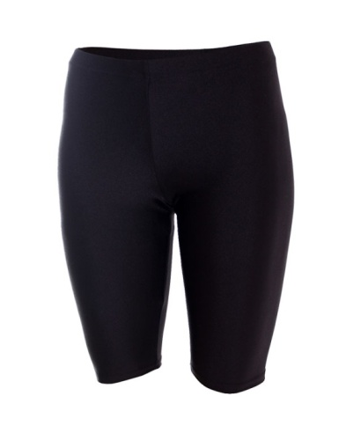 | 44 | 414 |  | 0
 |  |  | 46 | 414 |  | 0
 |  |  | 48 | 414 |  | 0
7393 | Тайсы Состав:Хлопок 90%, Эластан 10% | 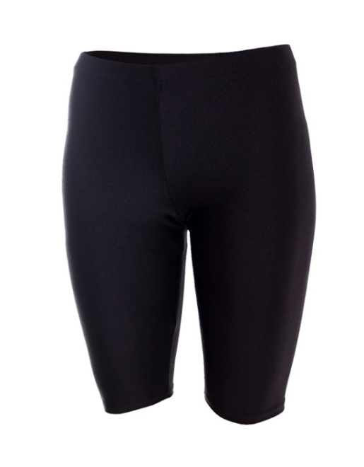 | 50 | 426 |  | 0
 |  |  | 52 | 426 |  | 0
 |  |  | 54 | 426 |  | 0
 |  |  | 56 | 426 |  | 0
7883 | Тайсы Состав:Полиамид 80%, Эластан 20% |  | 44 | 466 |  | 0
 |  |  | 46 | 466 |  | 0
 |  |  | 48 | 466 |  | 0
7893 | Тайсы Состав:Полиамид 80%, Эластан 20% |  | 50 | 576 |  | 0
 |  |  | 52 | 576 |  | 0
 |  |  | 54 | 576 |  | 0
7384 | Бриджи Состав:Хлопок 90%, Эластан 10% | 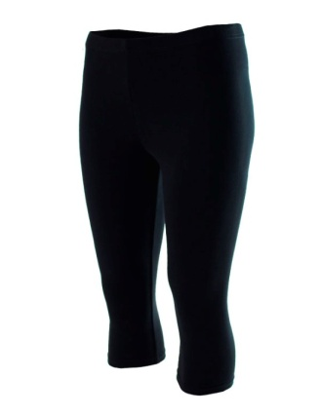 | 44 | 454 |  | 0
 |  |  | 46 | 454 |  | 0
 |  |  | 48 | 454 |  | 0
7394 | Бриджи Состав:Хлопок 90%, Эластан 10% | 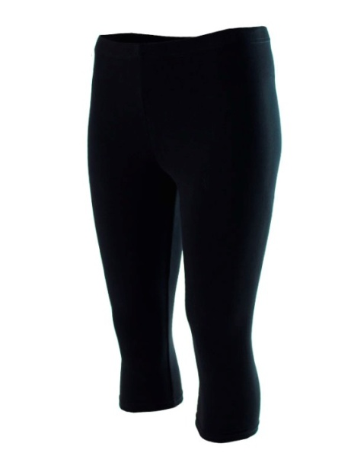 | 50 | 482 |  | 0
 |  |  | 52 | 482 |  | 0
 |  |  | 54 | 482 |  | 0
 |  |  | 56 | 482 |  | 0
7884 | Бриджи Состав:Полиамид 80%, Эластан 20% |  | 44 | 557 |  | 0
 |  |  | 46 | 557 |  | 0
 |  |  | 48 | 557 |  | 0
7894 | Бриджи Состав:Полиамид 80%, Эластан 20% |  | 50 | 625 |  | 0
 |  |  | 52 | 625 |  | 0
 |  |  | 54 | 625 |  | 0
7878 | Лосины с пяткой Состав:Полиамид 80%, Эластан 20% |  | 44 | 787 |  | 0
 |  |  | 46 | 787 |  | 0
 |  |  |  |  |  | 0
7378 | Лосины с пяткой Состав:Хлопок 90%, Эластан 10% |  | 44 | 604 |  | 0
 |  |  | 46 | 604 |  | 0
 |  |  |  |  |  | 0
7386 | Лосины Состав:Хлопок 90%, Эластан 10% | 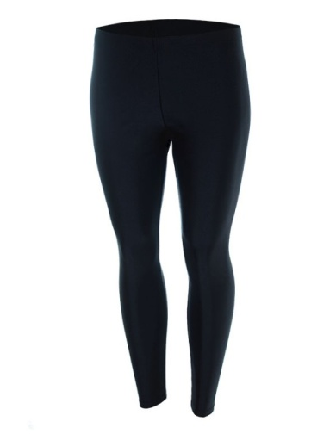 | 44 | 511 |  | 0
 |  |  | 46 | 511 |  | 0
 |  |  | 48 | 511 |  | 0
7396 | Лосины Состав:Хлопок 90%, Эластан 10% | 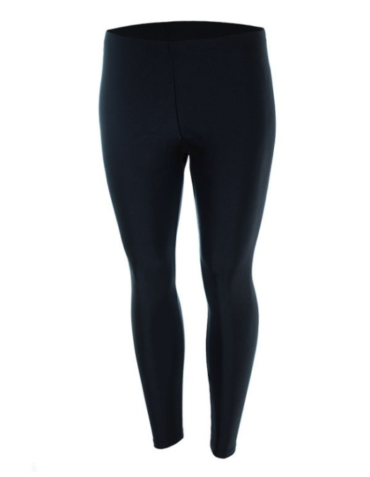 | 50 | 610 |  | 0
 |  |  | 52 | 610 |  | 0
 |  |  | 54 | 610 |  | 0
 |  |  | 56 | 610 |  | 0
7886 | Лосины Состав:Полиамид 80%, Эластан 20% |  | 44 | 701 |  | 0
 |  |  | 46 | 701 |  | 0
 |  |  | 48 | 701 |  | 0
7896 | Лосины Состав:Полиамид 80%, Эластан 20% |  | 50 | 729 |  | 0
 |  |  | 52 | 729 |  | 0
 |  |  | 54 | 729 |  | 0
 |  |  |  |  | 0 | 0

ГИМНАСТИКА ДЕТСТВО
8268 А | Купальник для спортивной гимнастики для девочек состав: Полиэстер 80%, эластан 20% Сублимационная печать | 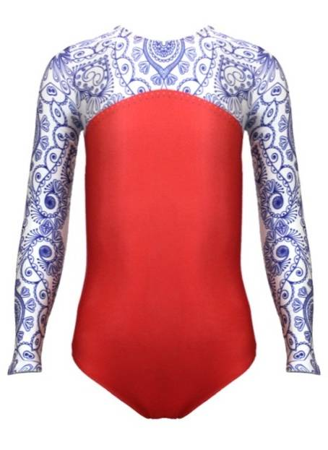 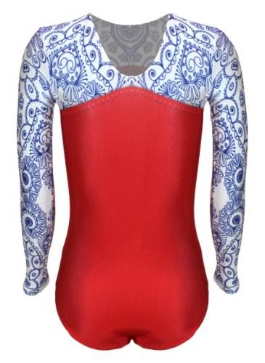 | 30 | 750 | 0
 |  |  | 32 | 750 | 0
 |  |  | 34 | 750 | 0
 |  |  | 36 | 800 | 0
 |  |  | 38 | 800 | 0
 |  |  | 40 | 800 | 0
8268 Б | Купальник для спортивной гимнастики для девочек состав: Полиэстер 80%, эластан 20% Сублимационная печать | 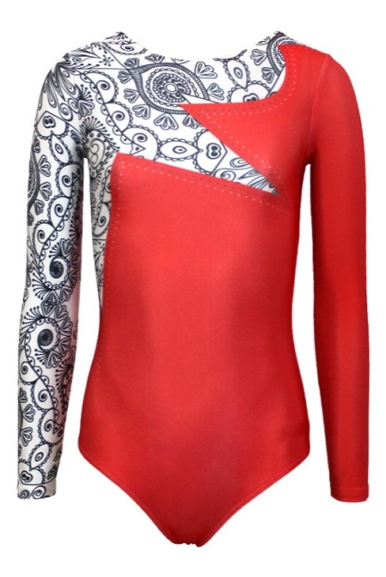 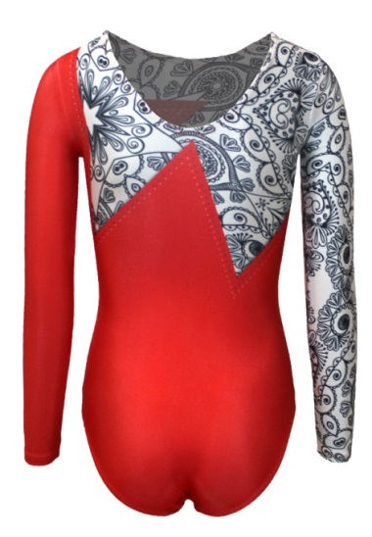 | 30 | 750 | 0
 |  |  | 32 | 750 | 0
 |  |  | 34 | 750 | 0
 |  |  | 36 | 800 | 0
 |  |  | 38 | 800 | 0
 |  |  | 40 | 800 | 0
8266 | Купальник для спортивной гимнастики для девочек состав: Полиэстер 80%, эластан 20% Сублимационная печать | 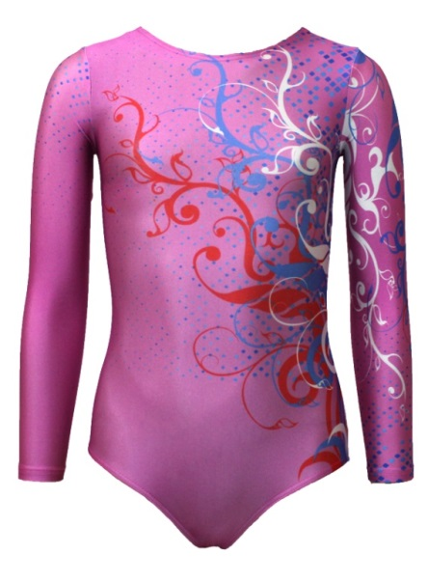 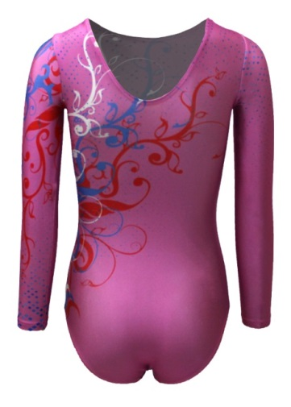 | 30 | 750 | 0
 |  |  | 32 | 750 | 0
 |  |  | 34 | 750 | 0
 |  |  | 36 | 800 | 0
 |  |  | 38 | 800 | 0
 |  |  | 40 | 800 | 0
8267 | Купальник для спортивной гимнастики для девочек состав: Полиэстер 80%, эластан 20% Сублимационная печать | 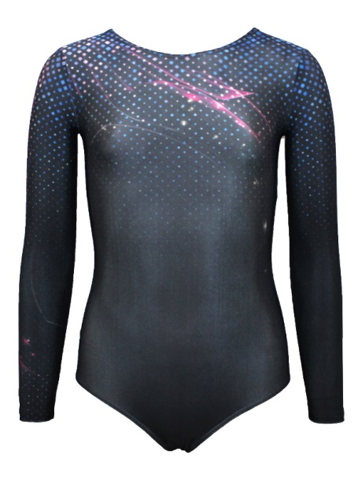 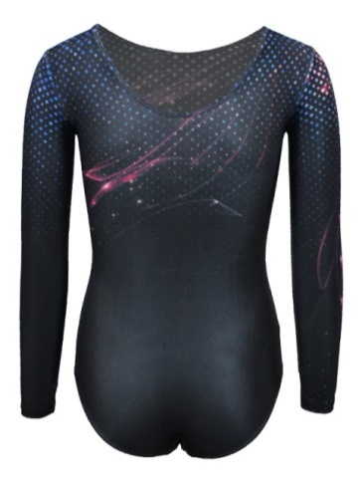 | 30 | 750 | 0
 |  |  | 32 | 750 | 0
 |  |  | 34 | 750 | 0
 |  |  | 36 | 800 | 0
 |  |  | 38 | 800 | 0
 |  |  | 40 | 800 | 0
8200 А | Купальник для спортивной гимнастики для девочек состав: Полиэстер 80%, эластан 20% Сублимационная печать | 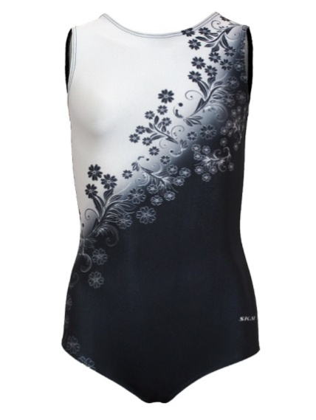 | 30 | 638 | 0
 |  |  | 32 | 638 | 0
 |  |  | 34 | 638 | 0
 |  |  | 36 | 688 | 0
 |  |  | 38 | 688 | 0
 |  |  | 40 | 688 | 0
8200 Б | Купальник для спортивной гимнастики для девочек состав: Полиэстер 80%, эластан 20% Сублимационная печать | 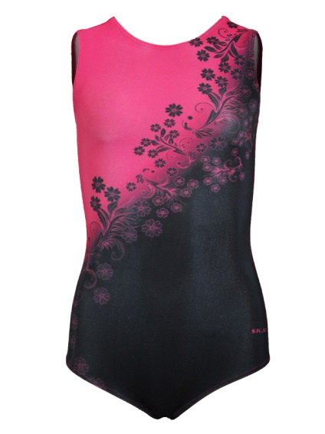 | 30 | 638 | 0
 |  |  | 32 | 638 | 0
 |  |  | 34 | 638 | 0
 |  |  | 36 | 688 | 0
 |  |  | 38 | 688 | 0
 |  |  | 40 | 688 | 0
8200 В | Купальник для спортивной гимнастики для девочек состав: Полиэстер 80%, эластан 20% Сублимационная печать | 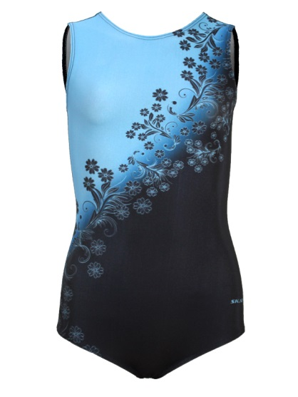 | 30 | 638 | 0
 |  |  | 32 | 638 | 0
 |  |  | 34 | 638 | 0
 |  |  | 36 | 688 | 0
 |  |  | 38 | 688 | 0
 |  |  | 40 | 688 | 0
9230 | Полукомбинезон гимнастический для мальчиков состав: Полиэстер 80%, эластан 20% Сублимационная печать | 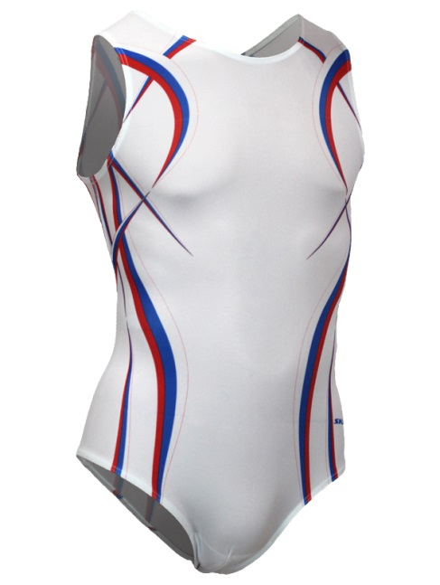 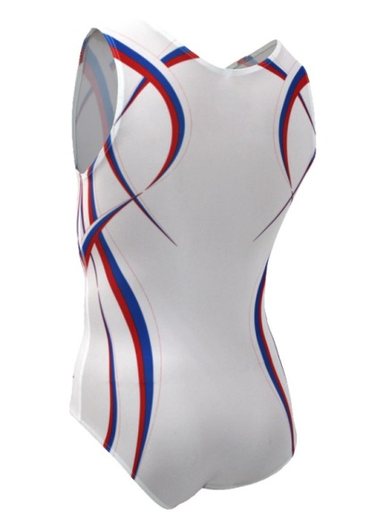 | 32 | 663 | 0
 |  |  | 34 | 663 | 0
 |  |  | 36 | 663 | 0
 |  |  | 38 | 713 | 0
 |  |  | 40 | 713 | 0
 |  |  | 42 | 713 | 0
 |  |  | 44 | 713 | 0
9830 синий, красный | Полукомбинезон гимнастический для мальчиков состав: Полиамид 80%, эластан 20% | 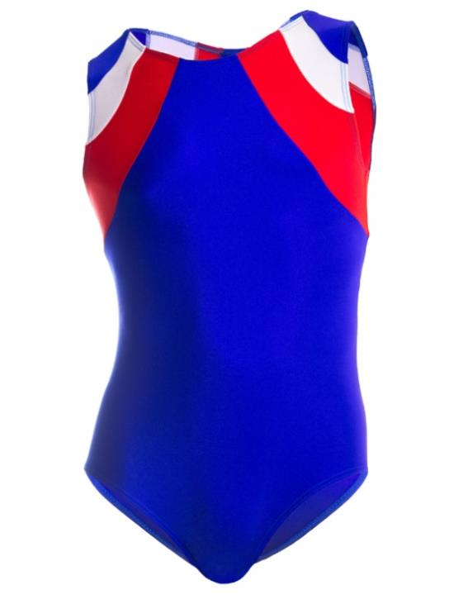 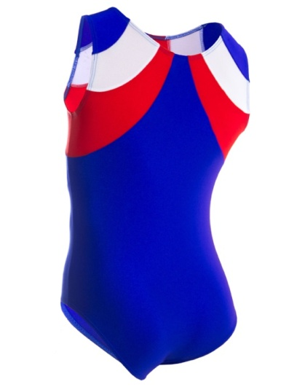 | 34 | 702 | 0
 |  |  | 36 | 702 | 0
 |  |  | 38 | 702 | 0
 |  |  | 40 | 702 | 0
 |  |  | 42 | 702 | 0
 |  |  | 34 | 702 | 0
 |  |  | 36 | 702 | 0
 |  |  | 38 | 702 | 0
 |  |  | 40 | 702 | 0
 |  |  | 42 | 702 | 0
6030 синий, красный | Полукомбинезон гимнастический для мальчиков состав: Полиамид 80%, эластан 20% |  | 44 | 715 | 0
 |  |  | 46 | 715 | 0
 |  |  | 44 | 715 | 0
 |  |  | 46 | 715 | 0
9840 | Шорты гимнастические для мальчиков состав: Полиамид 80%, эластан 20% | 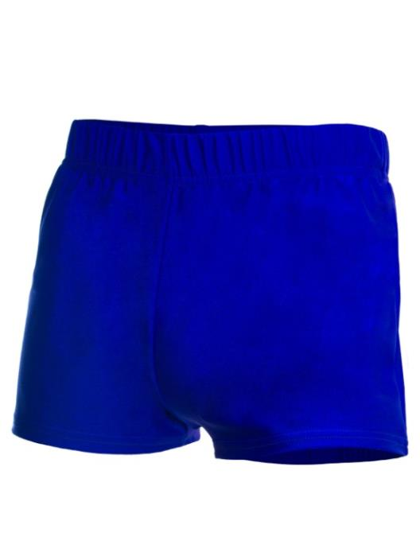 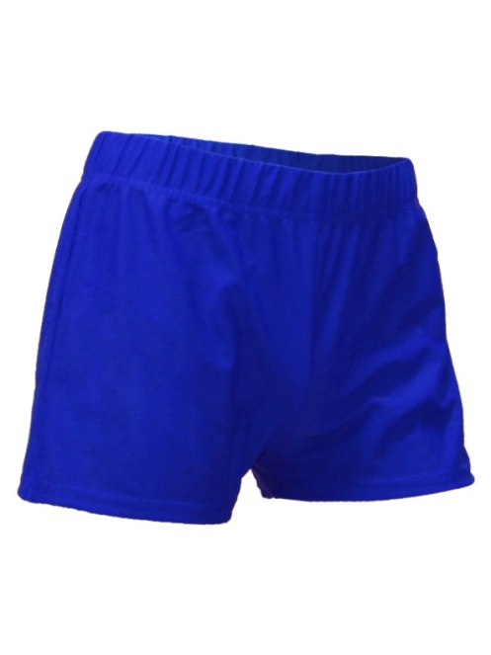 | 32 | 440 | 0
 |  |  | 34 | 440 | 0
 |  |  | 36 | 440 | 0
 |  |  | 38 | 440 | 0
 |  |  | 40 | 440 | 0
 |  |  | 42 | 440 | 0
9840 | Шорты гимнастические для мальчиков состав: Полиамид 80%, эластан 20% | 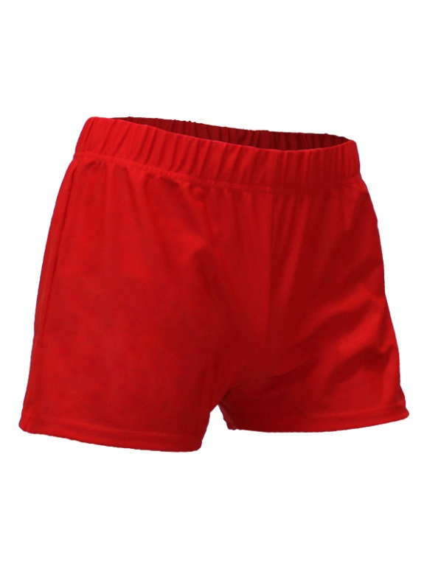 | 32 | 440 | 0
 |  |  | 34 | 440 | 0
 |  |  | 36 | 440 | 0
 |  |  | 38 | 440 | 0
 |  |  | 40 | 440 | 0
 |  |  | 42 | 440 | 0
6040 | Шорты гимнастические для мальчиков состав: Полиамид 80%, эластан 20% |  | 44 | 459 | 0
 |  |  | 46 | 459 | 0
 |  |  | 44 | 459 | 0
 |  |  | 46 | 459 | 0
9845 | Брюки гимнастические для мальчиков состав: Полиамид 80%, эластан 20% | 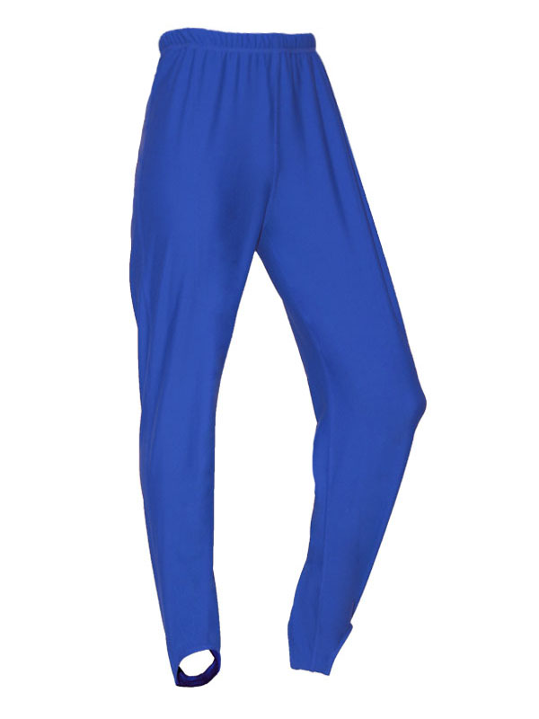 | 34 | 984 | 0
 |  |  | 36 | 984 | 0
 |  |  | 38 | 984 | 0
 |  |  | 40 | 984 | 0
 |  |  | 42 | 984 | 0
9845 | Брюки гимнастические для мальчиков состав: Полиамид 80%, эластан 20% | 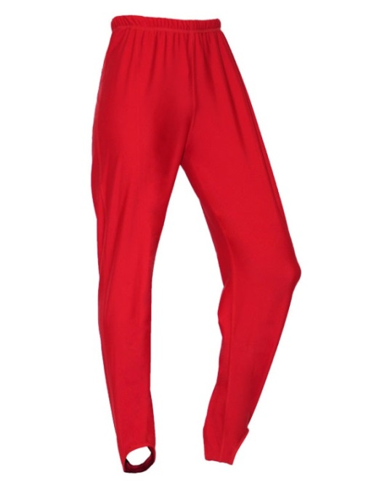 | 34 | 984 | 0
 |  |  | 36 | 984 | 0
 |  |  | 38 | 984 | 0
 |  |  | 40 | 984 | 0
 |  |  | 42 | 984 | 0
6845 | Брюки гимнастические для мальчиков состав: Полиамид 80%, эластан 20% |  | 44 | 1201 | 0
 |  |  | 46 | 1201 | 0
 |  |  | 44 | 1201 | 0
 |  |  | 46 | 1201 | 0
8367 | Купальник для хореографии Состав: Хлопок 90%, Эластан 10% , гипюр | 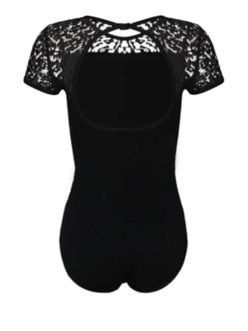 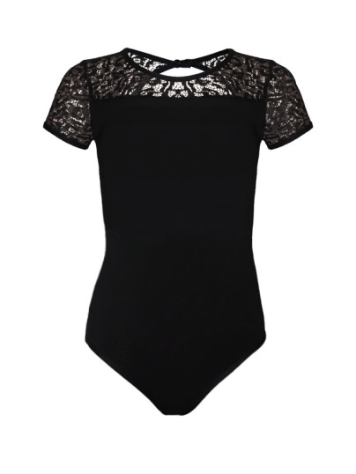 | 32 | 519 | 0
 |  |  | 34 | 519 | 0
 |  |  | 36 | 519 | 0
8567 | Купальник для хореографии Состав: Полиэстер 100 % (масла ), гипюр | 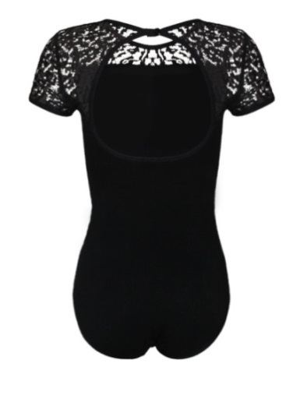 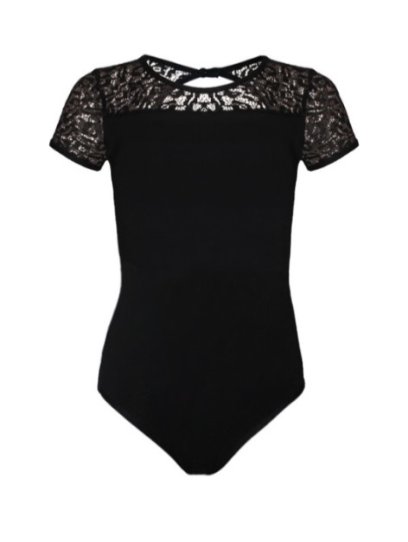 | 38 | 863 | 0
 |  |  | 40 | 863 | 0
 |  |  | 42 | 863 | 0
 |  |  | 44 | 863 | 0
8368 | Купальник для хореографии с юбкой Состав: Хлопок 90 % , Эластан 10% , Юбка солнце стрейч - сетка | 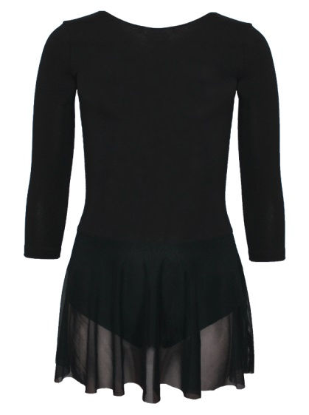 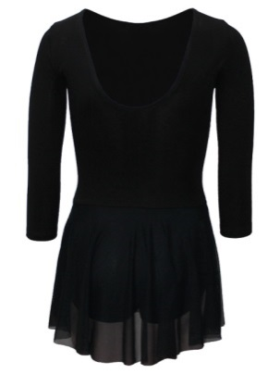 | 32 | 694 | 0
 |  |  | 34 | 694 | 0
 |  |  | 36 | 694 | 0
 |  |  | 38 | 738 | 0
 |  |  | 40 | 738 | 0
 |  |  | 42 | 738 | 0
8081 | Купальник гимнастический на бретелях Состав: Полиамид 80% - Эластан 20% | 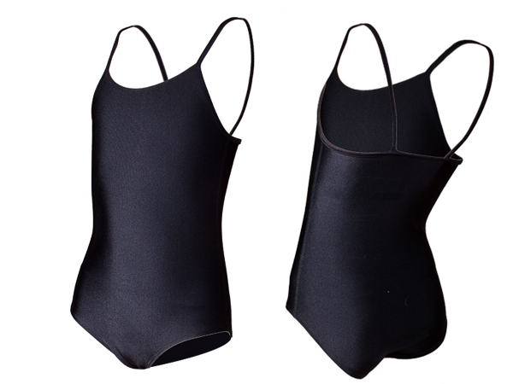 | 30 | 380 | 0
 |  |  | 32 | 380 | 0
 |  |  | 34 | 380 | 0
 |  |  | 36 | 399 | 0
 |  |  | 38 | 399 | 0
 |  |  | 40 | 399 | 0
 |  |  | 42 | 399 | 0
8082 | Купальник гимнастический Состав: Полиамид 80% - Эластан 20% | 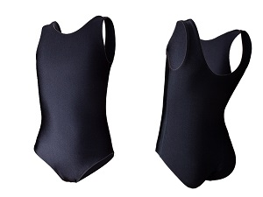 | 30 | 411 | 0
 |  |  | 32 | 411 | 0
 |  |  | 34 | 411 | 0
 |  |  | 36 | 430 | 0
 |  |  | 38 | 430 | 0
 |  |  | 40 | 430 | 0
 |  |  | 42 | 430 | 0
8083 | Гимнастический купальник, короткий рукав Состав: Полиамид 80% Эластан 20% | 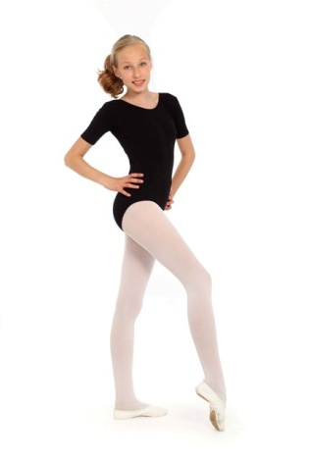 | 30 | 419 | 0
 |  |  | 32 | 419 | 0
 |  |  | 34 | 419 | 0
 |  |  | 36 | 439 | 0
 |  |  | 38 | 439 | 0
 |  |  | 40 | 439 | 0
 |  |  | 42 | 439 | 0
8363 | Гимнастический купальник, короткий рукав Состав: Хлопок 90, Эластан 10% |  | 28(бел) | 382 | 0
 |  |  | 30(бел) | 382 | 0
 |  |  | 32(бел) | 382 | 0
 |  |  | 34(бел) | 382 | 0
 |  |  | 36(бел) | 401 | 0
 |  |  | 38(бел) | 401 | 0
 |  |  | 40(бел) | 401 | 0
 |  |  | 42(бел) | 401 | 0
 |  |  | 28(чер) | 382 | 0
 |  |  | 30(чер) | 382 | 0
 |  |  | 32(чер) | 382 | 0
 |  |  | 34(чер) | 382 | 0
 |  |  | 36(чер) | 401 | 0
 |  |  | 38(чер) | 401 | 0
 |  |  | 40(чер) | 401 | 0
 |  |  | 42(чер) | 401 | 0
8883 | Гимнастический купальник, короткий рукав Состав: Полиамид 80% Эластан 20% |  | 30 | 419 | 0
 |  |  | 32 | 419 | 0
 |  |  | 34 | 419 | 0
 |  |  | 36 | 439 | 0
 |  |  | 38 | 439 | 0
 |  |  | 40 | 439 | 0
 |  |  | 42 | 439 | 0
8364 | Гимнастический купальник, 3/4 рукав Состав: Хлопок 90, Эластан 10% | 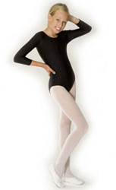 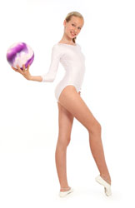 | 28 (бел) | 438 | 0
 |  |  | 30 (бел) | 438 | 0
 |  |  | 32(бел) | 438 | 0
 |  |  | 34(бел) | 438 | 0
 |  |  | 36(бел) | 460 | 0
 |  |  | 38(бел) | 460 | 0
 |  |  | 40(бел) | 460 | 0
 |  |  | 42(бел) | 460 | 0
 |  |  | 28 (чер) | 438 | 0
 |  |  | 30 (чер) | 438 | 0
 |  |  | 32(чер) | 438 | 0
 |  |  | 34(чер) | 438 | 0
 |  |  | 36(чер) | 460 | 0
 |  |  | 38(чер) | 460 | 0
 |  |  | 40(чер) | 460 | 0
 |  |  | 42(чер) | 460 | 0
8084 | Гимнастический купальник, 3/4 рукав Состав: Полиамид 80% Эластан 20% |  | 28(бел) | 502 | 0
 |  |  | 30(бел) | 502 | 0
 |  |  | 32(бел) | 502 | 0
 |  |  | 34(бел) | 502 | 0
 |  |  | 36(бел) | 511 | 0
 |  |  | 38(бел) | 511 | 0
 |  |  | 40(бел) | 511 | 0
 |  |  | 42(бел) | 511 | 0
 |  |  | 28(чер) | 502 | 0
 |  |  | 30(чер) | 502 | 0
 |  |  | 32(чер) | 502 | 0
 |  |  | 34(чер) | 502 | 0
 |  |  | 36(чер) | 511 | 0
 |  |  | 38(чер) | 511 | 0
 |  |  | 40(чер) | 511 | 0
 |  |  | 42(чер) | 511 | 0
8884 | Гимнастический купальник, 3/4 рукав Состав: Полиамид 80% Эластан 20% |  | 30 (бел) | 502 | 0
 |  |  | 32(бел) | 502 | 0
 |  |  | 34(бел) | 502 | 0
 |  |  | 36(бел) | 511 | 0
 |  |  | 38(бел) | 511 | 0
 |  |  | 40(бел) | 511 | 0
 |  |  | 42(бел) | 511 | 0
 |  |  | 28 (чер) | 502 | 0
 |  |  | 30 (чер) | 502 | 0
 |  |  | 32(чер) | 502 | 0
 |  |  | 34(чер) | 502 | 0
 |  |  | 36(чер) | 511 | 0
 |  |  | 38(чер) | 511 | 0
 |  |  | 40(чер) | 511 | 0
 |  |  | 42(чер) | 511 | 0
8365 | Купальник для хореографии, 3/4 рукав Состав: Хлопок 90%, Эластан 10% | 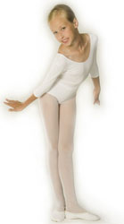 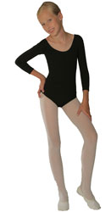 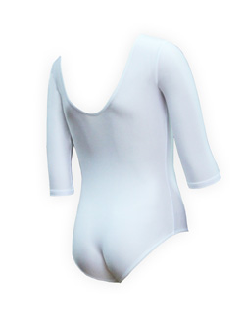 | 28(бел) | 438 | 0
 |  |  | 30(бел) | 438 | 0
 |  |  | 32(бел) | 438 | 0
 |  |  | 34(бел) | 438 | 0
 |  |  | 36(бел) | 460 | 0
 |  |  | 38(бел) | 460 | 0
 |  |  | 40(бел) | 460 | 0
 |  |  | 42(бел) | 460 | 0
 |  |  | 28(чер) | 438 | 0
 |  |  | 30(чер) | 438 | 0
 |  |  | 32(чер) | 438 | 0
 |  |  | 34(чер) | 438 | 0
 |  |  | 36(чер) | 460 | 0
 |  |  | 38(чер) | 460 | 0
 |  |  | 40(чер) | 460 | 0
 |  |  | 42(чер) | 460 | 0
8885 | Купальник для хореографии, 3/4 рукав Состав:Полиамид 80% Эластан 20% |  | 30 | 501 | 0
 |  |  | 32 | 501 | 0
 |  |  | 34 | 501 | 0
 |  |  | 36 | 526 | 0
 |  |  | 38 | 526 | 0
 |  |  | 40 | 526 | 0
 |  |  | 42 | 526 | 0
8366 | Гимнастический купальник полный рукав Состав: Хлопок 90%, Эластан 10% |  | 28(бел) | 470 | 0
 |  |  | 30(бел) | 470 | 0
 |  |  | 32(бел) | 470 | 0
 |  |  | 34(бел) | 470 | 0
 |  |  | 36(бел) | 492 | 0
 |  |  | 38(бел) | 492 | 0
 |  |  | 40(бел) | 492 | 0
 |  |  | 42(бел) | 492 | 0
 |  |  | 28(чер) | 470 | 0
 |  |  | 30(чер) | 470 | 0
 |  |  | 32(чер) | 470 | 0
 |  |  | 34(чер) | 470 | 0
 |  |  | 36(чер) | 492 | 0
 |  |  | 38(чер) | 492 | 0
 |  |  | 40(чер) | 492 | 0
 |  |  | 42(чер) | 492 | 0
8086 | Гимнастический купальник полный рукав Состав:Полиамид 80% Эластан 20% |  | 28 | 523 | 0
 |  |  | 30 | 523 | 0
 |  |  | 32 | 523 | 0
 |  |  | 34 | 523 | 0
 |  |  | 36 | 549 | 0
 |  |  | 38 | 549 | 0
 |  |  | 40 | 549 | 0
 |  |  | 42 | 549 | 0
8951 | Полукомбинизон для девочек короткий рукав Состав:Хлопок 95%, Эластан 5% |  | 30(бел) | 346 | 0
 |  |  | 32(бел) | 346 | 0
 |  |  | 34(бел) | 346 | 0
 |  |  | 36(бел) | 362 | 0
 |  |  | 38(бел) | 362 | 0
 |  |  | 40(бел) | 362 | 0
 |  |  | 42(бел) | 362 | 0
 |  |  | 30(чер) | 346 | 0
 |  |  | 32(чер) | 346 | 0
 |  |  | 34(чер) | 346 | 0
 |  |  | 36(чер) | 362 | 0
 |  |  | 38(чер) | 362 | 0
 |  |  | 40(чер) | 362 | 0
 |  |  | 42(чер) | 362 | 0
8351 | Полукомбинизон для девочек короткий рукав Состав:Хлопок 90%, Эластан 10% |  | 30 | 411 | 0
 |  |  | 32 | 411 | 0
 |  |  | 34 | 411 | 0
 |  |  | 36 | 432 | 0
 |  |  | 38 | 432 | 0
 |  |  | 40 | 432 | 0
 |  |  | 42 | 432 | 0
8352 | Полукомбинизон для девочек и мальчиков Состав:Хлопок 90%, Эластан 10% |  | 30 | 411 | 0
 |  |  | 32 | 411 | 0
 |  |  | 34 | 411 | 0
 |  |  | 36 | 432 | 0
 |  |  | 38 | 432 | 0
 |  |  | 40 | 432 | 0
 |  |  | 42 | 432 | 0
8952 | Полукомбинизон для девочек и мальчиков Состав:Хлопок 95%, Эластан 5% |  | 30(бел) | 346 | 0
 |  |  | 32(бел) | 346 | 0
 |  |  | 34(бел) | 346 | 0
 |  |  | 36(бел) | 362 | 0
 |  |  | 38(бел) | 362 | 0
 |  |  | 40(бел) | 362 | 0
 |  |  | 42(бел) | 362 | 0
 |  |  | 30(чер) | 346 | 0
 |  |  | 32(чер) | 346 | 0
 |  |  | 34(чер) | 346 | 0
 |  |  | 36(чер) | 362 | 0
 |  |  | 38(чер) | 362 | 0
 |  |  | 40(чер) | 362 | 0
 |  |  | 42(чер) | 362 | 0
8331 n | Майка борцовка детская Состав : хлопок 90 % эластан 10 % |  | 30 | 360 | 0
 |  |  | 32 | 360 | 0
 |  |  | 34 | 360 | 0
 |  |  | 36 | 378 | 0
 |  |  | 38 | 378 | 0
 |  |  | 40 | 378 | 0
 |  |  | 42 | 378 | 0
8331 n А | Майка борцовка детская Состав : хлопок 90 % эластан 10 % |  | 30 | 360 | 0
 |  |  | 32 | 360 | 0
 |  |  | 34 | 360 | 0
 |  |  | 36 | 378 | 0
 |  |  | 38 | 378 | 0
 |  |  | 40 | 378 | 0
 |  |  | 42 | 378 | 0
8331 n С | Майка борцовка детская Состав : хлопок 90 % эластан 10 % |  | 30 | 360 | 0
 |  |  | 32 | 360 | 0
 |  |  | 34 | 360 | 0
 |  |  | 36 | 378 | 0
 |  |  | 38 | 378 | 0
 |  |  | 40 | 378 | 0
 |  |  | 42 | 378 | 0
8331 n F | Майка борцовка детская Состав : хлопок 90 % эластан 10 % |  | 30 | 360 | 0
 |  |  | 32 | 360 | 0
 |  |  | 34 | 360 | 0
 |  |  | 36 | 378 | 0
 |  |  | 38 | 378 | 0
 |  |  | 40 | 378 | 0
 |  |  | 42 | 378 | 0
8331 n J | Майка борцовка детская Состав : хлопок 90 % эластан 10 % |  | 30 | 360 | 0
 |  |  | 32 | 360 | 0
 |  |  | 34 | 360 | 0
 |  |  | 36 | 378 | 0
 |  |  | 38 | 378 | 0
 |  |  | 40 | 378 | 0
 |  |  | 42 | 378 | 0
8331 n K | Майка борцовка детская Состав : хлопок 90 % эластан 10 % |  | 30 | 360 | 0
 |  |  | 32 | 360 | 0
 |  |  | 34 | 360 | 0
 |  |  | 36 | 378 | 0
 |  |  | 38 | 378 | 0
 |  |  | 40 | 378 | 0
 |  |  | 42 | 378 | 0
8331 n N | Майка борцовка детская Состав : хлопок 90 % эластан 10 % |  | 30 | 360 | 0
 |  |  | 32 | 360 | 0
 |  |  | 34 | 360 | 0
 |  |  | 36 | 378 | 0
 |  |  | 38 | 378 | 0
 |  |  | 40 | 378 | 0
 |  |  | 42 | 378 | 0
8331 n | Майка борцовка детская Состав : хлопок 90 % эластан 10 % |  | 30 | 360 | 0
 |  |  | 32 | 360 | 0
 |  |  | 34 | 360 | 0
 |  |  | 36 | 378 | 0
 |  |  | 38 | 378 | 0
 |  |  | 40 | 378 | 0
 |  |  | 42 | 378 | 0
8331 | Майка борцовка детская Состав : хлопок 90 % эластан 10 % |  | 30 | 348 | 0
 |  |  | 32 | 348 | 0
 |  |  | 34 | 348 | 0
 |  |  | 36 | 364 | 0
 |  |  | 38 | 364 | 0
 |  |  | 40 | 364 | 0
 |  |  | 42 | 364 | 0
8331 | Майка борцовка детская Состав : хлопок 90 % эластан 10 % |  | 30 | 348 | 0
 |  |  | 32 | 348 | 0
 |  |  | 34 | 348 | 0
 |  |  | 36 | 364 | 0
 |  |  | 38 | 364 | 0
 |  |  | 40 | 364 | 0
 |  |  | 42 | 364 | 0
8331 J | Майка борцовка детская Состав : хлопок 90 % эластан 10 % |  | 30 | 348 | 0
 |  |  | 32 | 348 | 0
 |  |  | 34 | 348 | 0
 |  |  | 36 | 364 | 0
 |  |  | 38 | 364 | 0
 |  |  | 40 | 364 | 0
 |  |  | 42 | 364 | 0
8331 M | Майка борцовка детская Состав : хлопок 90 % эластан 10 % |  | 30 | 348 | 0
 |  |  | 32 | 348 | 0
 |  |  | 34 | 348 | 0
 |  |  | 36 | 364 | 0
 |  |  | 38 | 364 | 0
 |  |  | 40 | 364 | 0
 |  |  | 42 | 364 | 0
8333 | Майка борцовка детская укороченная Состав : хлопок 90 % эластан 10 % |  | 30 | 256 | 0
 |  |  | 32 | 256 | 0
 |  |  | 34 | 256 | 0
 |  |  | 36 | 256 | 0
 |  |  | 38 | 256 | 0
 |  |  | 40 | 256 | 0
 |  |  | 42 | 256 | 0
8333n | Майка борцовка детская укороченная Состав : хлопок 90 % эластан 10 % |  | 30 | 269 | 0
 |  |  | 32 | 269 | 0
 |  |  | 34 | 269 | 0
 |  |  | 36 | 269 | 0
 |  |  | 38 | 269 | 0
 |  |  | 40 | 269 | 0
 |  |  | 42 | 269 | 0
8332 | Майка футболка детская Состав : хлопок 90% эластан 10% |  | 30 ( бел ) | 296 | 0
 |  |  | 32 ( бел ) | 269 | 0
 |  |  | 34 ( бел ) | 296 | 0
 |  |  | 36 ( бел ) | 310 | 0
 |  |  | 38 ( бел ) | 310 | 0
 |  |  | 40 ( бел ) | 310 | 0
 |  |  | 42 ( бел ) | 310 | 0
 |  |  | 30 | 296 | 0
 |  |  | 32 | 296 | 0
 |  |  | 34 | 296 | 0
 |  |  | 36 | 310 | 0
 |  |  | 38 | 310 | 0
 |  |  | 40 | 310 | 0
 |  |  | 42 | 310 | 0
8053D | Купальник для художественной гимнастики Состав:Полиэстр 80% Эластан 20% Сублимационная печать |  | 32 | 1863 | 0
 |  |  | 34 | 1863 | 0
 |  |  | 36 | 1863 | 0
 |  |  | 38 | 1863 | 0
 |  |  | 40 | 1863 | 0
 |  |  | 42 | 1863 | 0
8053C | Купальник для художественной гимнастики Состав:Полиэстр 80% Эластан 20% Сублимационная печать |  | 32 | 1863 | 0
 |  |  | 34 | 1863 | 0
 |  |  | 36 | 1863 | 0
 |  |  | 38 | 1863 | 0
 |  |  | 40 | 1863 | 0
 |  |  | 42 | 1863 | 0
...

